応援団

コミュニティ・スクール 米野岳中学校
☆学校応援団 大募集中☆

PRキャラクター はすもんです。
よろしく！
学校生活のいろいろな場面で、みなさんのお力が必要です。
米野岳中学校では、学校応援団に参加登録していただき、学習支援や
生活支援等たくさんのご協力をいただきたいと思っております。
【具体的な例】①朝のあいさつ運動
米野岳中学校では、毎日あいさつ運動を行っております。
正門前や昇降口前で共に挨拶を交わし、生徒を出迎えていただける方！
②絵本の読み聞かせボランティア
年に７回ほど朝の活動で読み聞かせをしております。
絵本やエッセイ等なんでも可能ですので、読み聞かせしていただける方！
③技術家庭科（木工・調理実習などなど・・・）
調理実習やミシン補助、工作・製作補助等していただける方！
④環境整備
生け花や花苗栽培・花苗植え等、環境を整えていただける方！
⑥日常の授業でのゲストティーチャーに！
農業のこと、防災のこと、福祉のこと、地域のこと・・・授業でお話ししていただける方
⑤その他
「これならできそう！」という活動がありましたら！

ご登録いただいた方には名札をお渡ししますので、活動時には身にお付けください。

どなたでもご参加いただけます！
少しでも興味のある方、お時間に余裕のある方
ぜひ、米野中生と共に活動しませんか？
ご協力いただける方は下記のシートを切り取り
担任にお渡しください！
また詳しく内容等知りたい方は、
担当：松原までお問い合わせください。
米野岳中学校 担当：松原 ℡0968-36-3151

説明入
ちょっとその前に☆




コミュニティ・スクールってなんだろうにゃ？
難しいぴょん・・・・。

簡単にコミュニティ・スクールについて説明します！
コミュニティ・スクールとは、学校と保護者や地域の皆さんがともに知恵を出し合い、学校運営に意見を反映させることで、一緒に協働しながら子供たちの豊かな成長を支え「地域とともにある学校づくり」を進める法律（地教行法第47条の6）に基づいた仕組みです。
（文部科学省HPより引用）


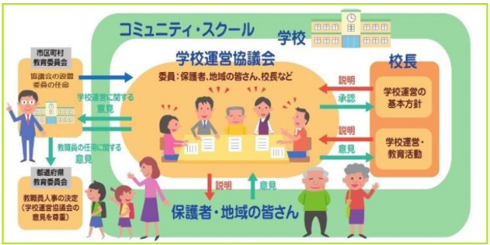
イメージ図（文科省HPより）
学校運営協議会は年に８回行っております。

